Foglio1
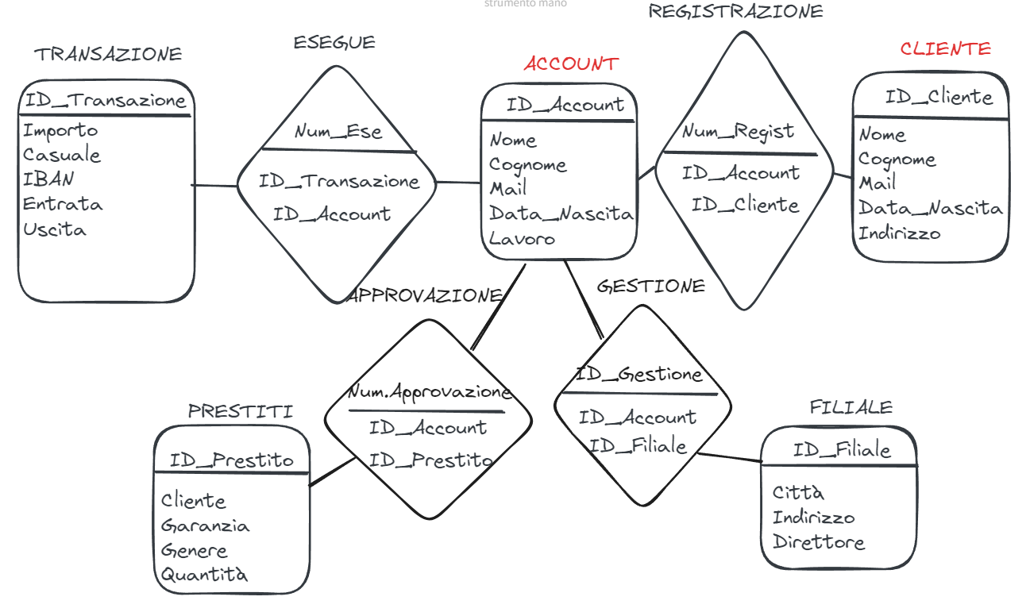
Esercizio:
Basandoci sulla progettazione concettuale delle scorse giornate, proseguiamo con la progettazione logica di almeno tre database a vostra scelta.
In particolare, per ogni tabella, andiamo ad identificare:
● Se è un’entità (forte o debole) o una relazione.
● Gli attributi, il loro formato, la dimensione e l’opzionalità
● Le chiavi primarie ed esterne e il loro dominio.
● La molteplicità.
● Se esistono relazioni di ereditarietà.
Poniamo particolare attenzioni alle chiavi, alla possibilità di generare chiavi primarie artificiali e alla loro conseguente composizione.

